关系图
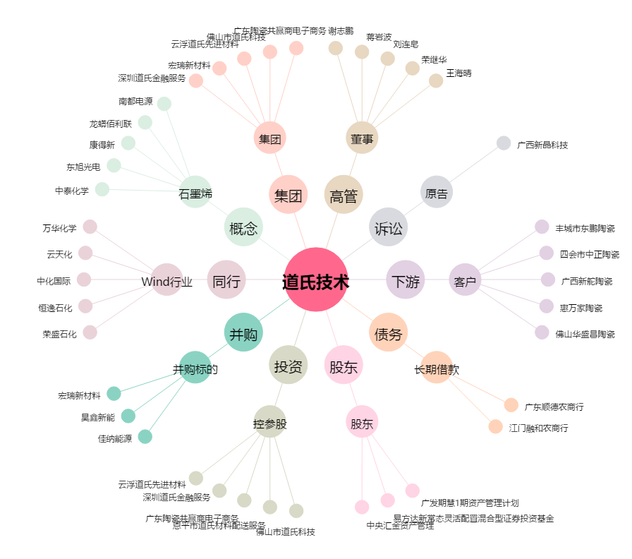
道氏技术[300409.SZ] - 关系概览图

